наличие
Трусы мужские: наличие товара от 12.02.2024
Бренд | Название | Технические параметры позиции | Страна производителя | Фото позиции | Описание | Размерный ряд (наличие) | Новая цена | Заказ в шт | Сумма заказа
Santini | Классическая модель боксеры с закрытой резинкой. Со средней длиной ножки. | 95% хлопок, 5% эластан | Россия | 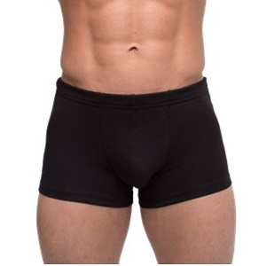 | Трусы мужские Боксеры Черный | 46 | 360.00р. |  | 0.00р.
 |  |  |  |  |  | 48 | 360.00р. |  | 0.00р.
 |  |  |  |  |  | 50 | 360.00р. |  | 0.00р.
 |  |  |  |  |  | 52 | 360.00р. |  | 0.00р.
 |  |  |  |  |  | 54 | 360.00р. |  | 0.00р.
 |  |  |  |  |  | 56 | 360.00р. |  | 0.00р.
 |  |  |  |  |  | Итого |  | 0 | 0.00р.
Santini | Классическая модель боксеры с закрытой резинкой. Со средней длиной ножки. | 95% хлопок, 5% эластан | Россия | 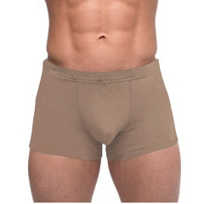 | Трусы мужские Боксеры Кофе с молоком | нет | 360.00р. |  | 0.00р.
 |  |  |  |  |  | нет | 360.00р. |  | 0.00р.
 |  |  |  |  |  | нет | 360.00р. |  | 0.00р.
 |  |  |  |  |  | нет | 360.00р. |  | 0.00р.
 |  |  |  |  |  | нет | 360.00р. |  | 0.00р.
 |  |  |  |  |  | нет | 360.00р. |  | 0.00р.
 |  |  |  |  |  | Итого |  | 0 | 0.00р.
Santini | Классическая модель боксеры с закрытой резинкой. Со средней длиной ножки. | 95% хлопок, 5% эластан | Россия | 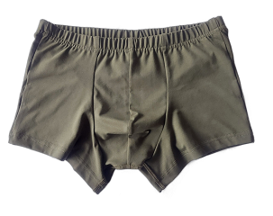 | Трусы мужские Боксеры Хаки | 46 | 360.00р. |  | 0.00р.
 |  |  |  |  |  | 48 | 360.00р. |  | 0.00р.
 |  |  |  |  |  | 50 | 360.00р. |  | 0.00р.
 |  |  |  |  |  | 52 | 360.00р. |  | 0.00р.
 |  |  |  |  |  | 54 | 360.00р. |  | 0.00р.
 |  |  |  |  |  | 56 | 360.00р. |  | 0.00р.
 |  |  |  |  |  | Итого |  | 0 | 0.00р.
Santini | Классическая модель боксеры с закрытой резинкой. Со средней длиной ножки. | 95% хлопок 5% эластан | Россия | 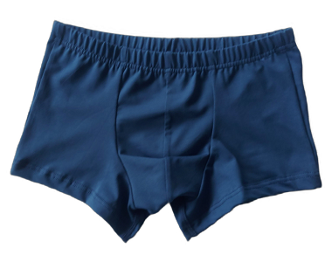 | Трусы мужские Боксеры джинса | 46 | 360.00р. |  | 0.00р.
 |  |  |  |  |  | 48 | 360.00р. |  | 0.00р.
 |  |  |  |  |  | 50 | 360.00р. |  | 0.00р.
 |  |  |  |  |  | 52 | 360.00р. |  | 0.00р.
 |  |  |  |  |  | 54 | 360.00р. |  | 0.00р.
 |  |  |  |  |  | 56 | 360.00р. |  | 0.00р.
 |  |  |  |  |  | Итого |  | 0 | 0.00р.
Santini | Трусы мужские свободного кроя с высокой посадкой, с имитацией гульфа на 2-х пуговицах | кулирная гладь 95% хлопок 5% эластан | Россия | 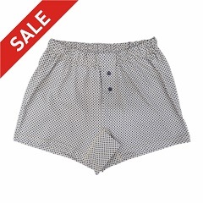 | Трусы мужские Семейные на пуговицах Квадрат на бежевом | 48 | 150.00р. |  | 0.00р.
 |  |  |  |  |  | нет | 150.00р. |  | 0.00р.
 |  |  |  |  |  | нет | 150.00р. |  | 0.00р.
 |  |  |  |  |  | нет | 150.00р. |  | 0.00р.
 |  |  |  |  |  | нет | 150.00р. |  | 0.00р.
 |  |  |  |  |  | нет | 150.00р. |  | 0.00р.
 |  |  |  |  |  | Итого |  | 0 | 0.00р.
Santini | Трусы мужские свободного кроя с высокой посадкой, с имитацией гульфа на 2-х пуговицах | 100% хлопок | Россия | 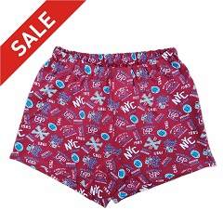 | Трусы мужские Семейные Регби | нет | 150.00р. |  | 0.00р.
 |  |  |  |  |  | 48 | 150.00р. |  | 0.00р.
 |  |  |  |  |  | 50 | 150.00р. |  | 0.00р.
 |  |  |  |  |  | 52 | 150.00р. |  | 0.00р.
 |  |  |  |  |  | нет | 150.00р. |  | 0.00р.
 |  |  |  |  |  | нет | 150.00р. |  | 0.00р.
 |  |  |  |  |  | Итого |  | 0 | 0.00р.
Santini | Трусы мужские свободного кроя с высокой посадкой, с имитацией гульфа на 2-х пуговицах | 100% хлопок | Россия | 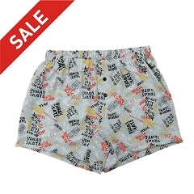 | Трусы мужские Семейные Надписи на сером | нет | 150.00р. |  | 0.00р.
 |  |  |  |  |  | нет | 150.00р. |  | 0.00р.
 |  |  |  |  |  | нет | 150.00р. |  | 0.00р.
 |  |  |  |  |  | нет | 150.00р. |  | 0.00р.
 |  |  |  |  |  | нет | 150.00р. |  | 0.00р.
 |  |  |  |  |  | нет | 150.00р. |  | 0.00р.
 |  |  |  |  |  | Итого |  | 0 | 0.00р.
Santini | Классическая модель боксеры с закрытой резинкой. Со средней длиной ножки. | 95% хлопок, 5% эластан | Россия | 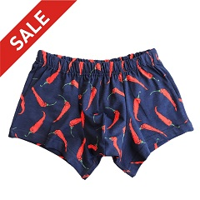 | Трусы мужские Боксеры Красные перцы | 46 | 150.00р. |  | 0.00р.
 |  |  |  |  |  | нет | 150.00р. |  | 0.00р.
 |  |  |  |  |  | нет | 150.00р. |  | 0.00р.
 |  |  |  |  |  | нет | 150.00р. |  | 0.00р.
 |  |  |  |  |  | нет | 150.00р. |  | 0.00р.
 |  |  |  |  |  | нет | 150.00р. |  | 0.00р.
 |  |  |  |  |  | Итого |  | 0 | 0.00р.
Santini | Классическая модель боксеры с закрытой резинкой. Со средней длиной ножки. | кулирная гладь 95% хлопок 5% эластан | Россия | 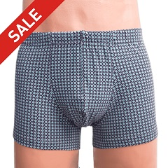 | Трусы мужские Боксеры Серо-бирюзовые ромбы | 46 | 150.00р. |  | 0.00р.
 |  |  |  |  |  | нет | 150.00р. |  | 0.00р.
 |  |  |  |  |  | нет | 150.00р. |  | 0.00р.
 |  |  |  |  |  | нет | 150.00р. |  | 0.00р.
 |  |  |  |  |  | нет | 150.00р. |  | 0.00р.
 |  |  |  |  |  | нет | 150.00р. |  | 0.00р.
 |  |  |  |  |  | Итого |  | 0 | 0.00р.
Santini | Классическая модель боксеры с закрытой резинкой. Со средней длиной ножки. | кулирная гладь 95% хлопок 5% эластан | Россия | 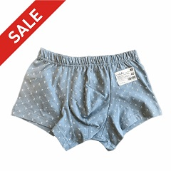 | Трусы мужские Боксеры Якоря ф.серый | 46 | 150.00р. |  | 0.00р.
 |  |  |  |  |  | нет | 150.00р. |  | 0.00р.
 |  |  |  |  |  | нет | 150.00р. |  | 0.00р.
 |  |  |  |  |  | нет | 150.00р. |  | 0.00р.
 |  |  |  |  |  | нет | 150.00р. |  | 0.00р.
 |  |  |  |  |  | нет | 150.00р. |  | 0.00р.
 |  |  |  |  |  | Итого |  | 0 | 0.00р.
ИТОГО |  |  |  |  |  |  |  | 0 | 0.00р.

 |  |  |  | Название | Сумма заказа
 |  |  |  | Трусы мужские Боксеры Черный | 0.00р.
 |  |  |  | Трусы мужские Боксеры Кофе с молоком | 0.00р.
 |  |  |  | Трусы мужские Боксеры Хаки | 0.00р.
 |  |  |  | Трусы мужские Боксеры джинса | 0.00р.
 |  |  |  | Трусы мужские Семейные на пуговицах Квадрат на бежевом | 0.00р.
 |  |  |  | Трусы мужские Семейные Регби | 0.00р.
 |  |  |  | Трусы мужские Семейные Надписи на сером | 0.00р.
 |  |  |  | Трусы мужские Боксеры Красные перцы | 0.00р.
 |  |  |  | Трусы мужские Боксеры Серо-бирюзовые ромбы | 0.00р.
 |  |  |  | Трусы мужские Боксеры Якоря ф.серый | 0.00р.
 |  |  |  | ИТОГО | 0.00р.

